Diagram
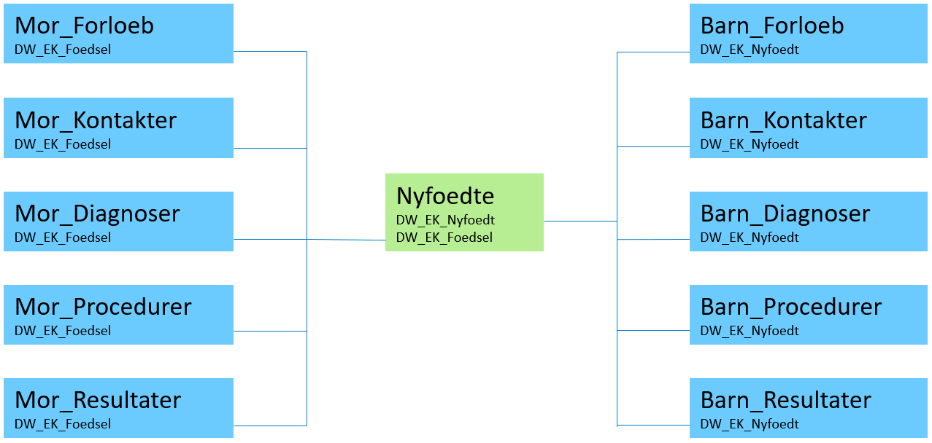

DW_EK_Nyfoedt
Nøgle til at identificere det enkelte nyfødte barn. Nøglen fungerer som primærnøgle i hovedtabellen ‘Nyfoedte’ og anvendes desuden til at koble med data i satellittabellerne for barn.
DW_EK_Foedsel
Nøgle til at identificere den enkelte fødsel. Nøglen kan anvendes til at koble med data i satellittabellerne for mor. For udtræk vedrørende unikke fødsler (i modsætning til unikke nyfødte) skal der i hovedtabellen afgrænses til 'Foedsel = 1'.

